医美科普通设备需求
广西壮族自治区生殖医院医疗美容科抢救车设备需求表 |  |  |  |  |  |  |  | 参考图
序号 | 项目名称 | 规格 | 数量 | 单位 | 单价 | 合计（元） | 采购技术要求（项目需求及技术需求）
1 | 急救车侧挂翻盖式摇盖式垃圾桶 | 170x170x255mm | 2 | 个 | 50.00 | 100.00 | 颜色：灰色1个+黄色1个，共2个 型号：医院诊所美容院治疗车麻醉车急救车侧挂翻盖式摇盖式垃圾桶 | 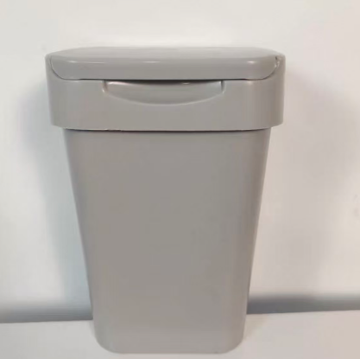 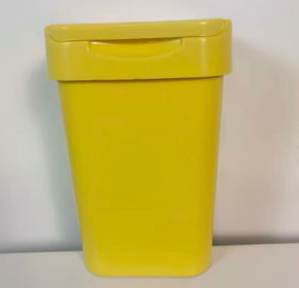
2 | 便携式氧气瓶 | 实际水容积: 4.00L | 1 | 瓶 | 665.00 | 665.00 | ● 规格：约4升，指瓶体容积，储存氧气的总量。在15MPa标准充装压力下，可储存约600升氧气（标准状态），是家庭和急救场景中较常用的容量。 ● 尺寸：瓶体高53cm，含底座或保护套后总高71cm，直径12cm，整体呈细长圆柱形，便于竖立放置或放入便携包中。 ● 重量：空瓶重6kg，属于轻量化设计，成年人可单手提携，适合移动使用。 ● 壁厚：3.2mm，采用高强度铝合金或碳钢材质，确保在高压下安全稳定，同时具备抗冲击和耐腐蚀性能。 ● 使用时长：在压力表显示12个压力（约12MPa）时，以2-3L/min流量使用，可持续供氧约6小时，适合短时急救或日常氧疗。 ● 流量调节：建议调节在2-3刻度（即2-3L/min），此流量范围符合临床推荐，既能满足多数患者的氧疗需求，又能保证舒适度，避免气道干燥或氧中毒风险。 | 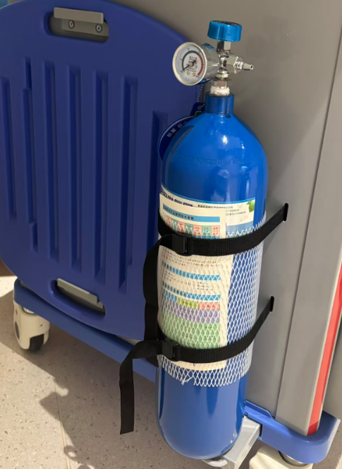
4 | CPR按压板 | 53*41*1.5CM | 1 | 块 | 150.00 | 150.00 | 心参数与功能解析： ● 尺寸：53cm × 41cm × 1.5cm，属于标准款，可覆盖成人胸背部，提供稳定支撑。 ● 材质：通常为ABS工程塑料，轻便、耐冲击、易清洁，适合反复使用。 ● 设计特点： ● 两侧带手柄，便于搬运和快速放置； ● 表面有横向凹槽或防滑纹路，增强摩擦力，防止施救者手滑； ● 板体轻薄但结构坚固，能有效传导按压力量，避免因床铺柔软导致按压深度不足。 ● 适用场景：家庭急救、医院急诊、急救车、学校、养老院、户外活动等。 ● 使用目的：在柔软表面（如沙发、床垫）上进行CPR时，垫在患者背部，消除弹性缓冲，确保按压深度达到国际指南要求的5–6厘米，提高按压效率和抢救成功率。 | 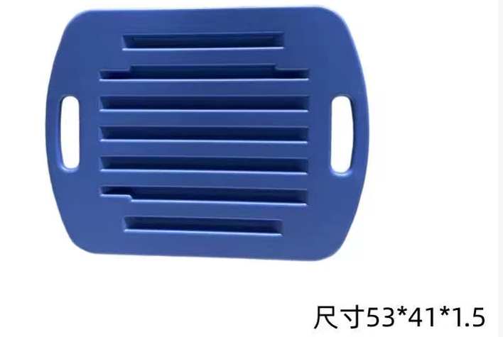
5 | 黄色圆方形医疗废物用垃圾桶 | 容量：2L 尺寸：13.5CM*13.5CM | 3 | 个 | 15.00 | 45.00 | 外壳材质：PP+PET+ABS 开合方式：按压式 垃圾桶类型：医疗垃圾桶 形状：半圆形 容量：2L | 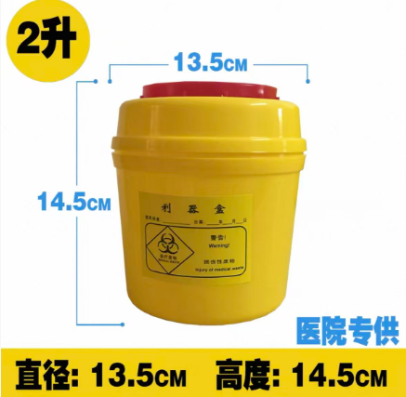
6 | 启瓶器 | 砂轮直径：8–10mm | 2 | 个 | 20.00 | 40.00 | 砂轮直径：通常为8–10mm，确保划痕均匀且深度适中。 ● 手柄长度：约12–15cm，配备防滑纹理设计，便于握持和操作。 ● 适用瓶径：标准安瓿瓶（外径约15–20mm），部分型号可调节以适应不同瓶型。 ● 材质等级：采用不锈钢或食品级ABS塑料，部分产品通过ISO 13485医疗器械认证，确保卫生和耐用性。 | 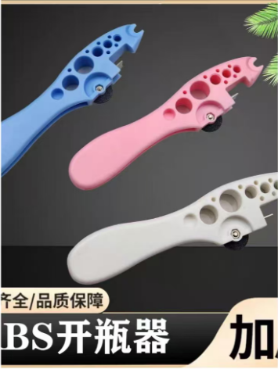
7 | ABS多功能抢救车 | 750*480*930mm | 1 | 台 | 4800.00 | 4800.00 | 颜色：参考图片 要求：1、车体采用高强度ABS工程塑料，防腐蚀、耐冲击、易清洁消毒，； 2、符合ISO 医疗器械质量管理体系。 3、车身结构： （1）分层设计：至少3～4层（上层药品区、中层设备区、下层物品区）。 （2）抽屉/柜门：带静音滑轨和防脱落设计。 （3）万向轮：4个静音耐磨轮（至少2个带刹车）。 （4）推杆/扶手：符合人体工学，高度可调节（适用于不同身高医护人员）。 （5）安全设计：防撞边角，防倾倒。 | 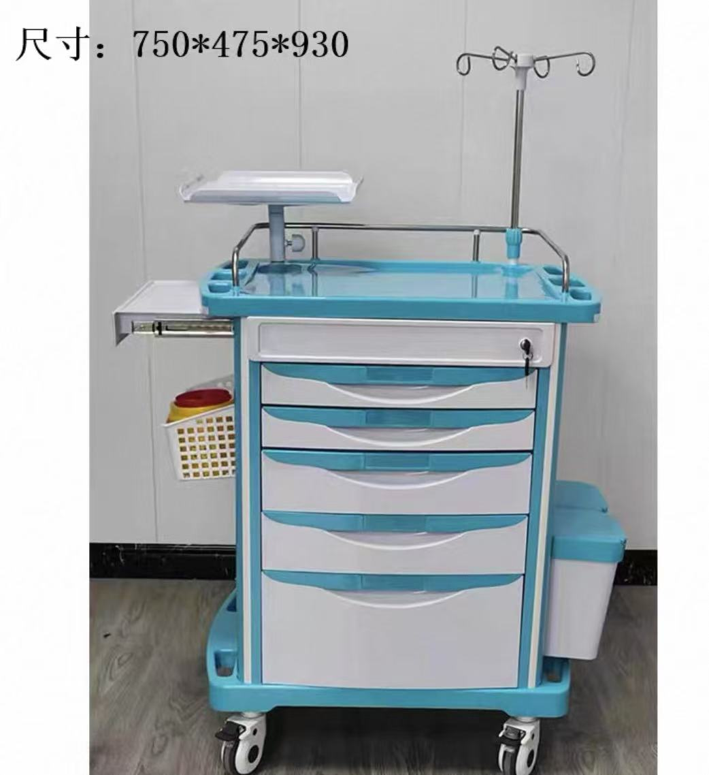
8 | 合计金额 |  |  |  |  | 5800

